Лист1
Работы на высоте |  |  | Огневые работы | Газопасные работы
Каска |  |  | Каска | Каска
Очки |  |  | Очки | Очки
Перчатки |  |  | Защитный экран | Куртка
Ботинки |  |  | Руковицы краги | Штаны
Куртка |  |  | Наколенники | Беруши
Штаны |  |  | Куртка | Ботинки
Страховочная привязь |  |  | Штаны | Наушники
Респиратор |  |  | Ботинки | Наколенники
Страховочный пояс |  |  | Противогаз | Шланговый противогаз
Стропы |  |  | Защитный экран
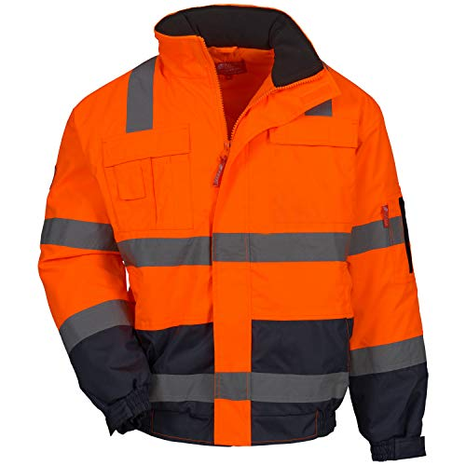
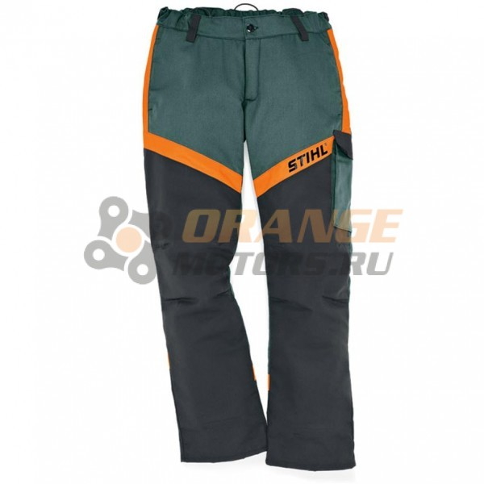
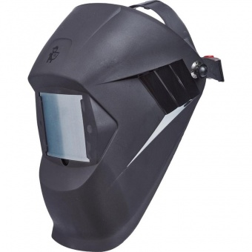
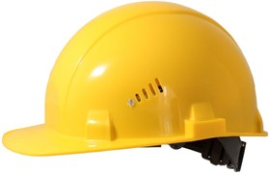

 |  | Общие
 | 1 | Каска
 | 2 | Очки
 | 3 | Перчатки
 | 4 | Ботинки
 | 5 | Куртка
 | 6 | Штаны
 | 7 | Страховочная привязь
 | 8 | Респиратор
 | 9 | Стропы
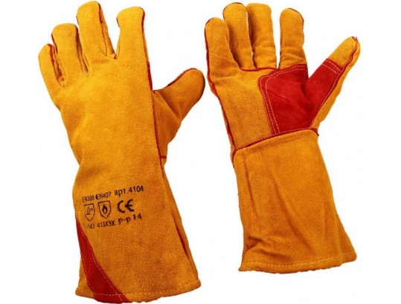
 | 10 | Страховочный пояс |  |  |  |  |  |  | Защитный экран |  | Каска
 | 11 | Защитный экран |  |  | Куртка |  | Штаны
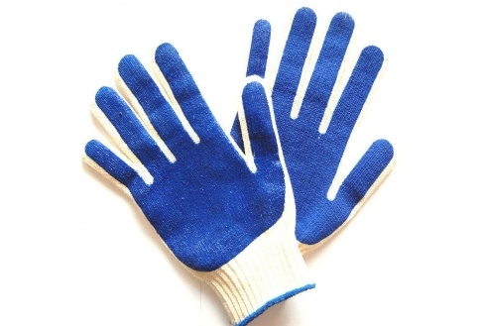
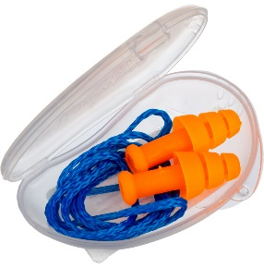
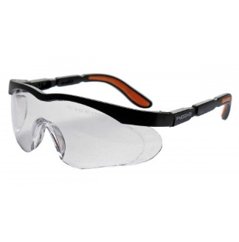
 | 12 | Руковицы краги
 | 13 | Наколенники
 | 14 | Противогаз
 | 15 | Наушники
 | 16 | Шланговый противогаз

 |  |  |  |  |  |  |  |  | Краги
 |  |  |  |  | Перчатки
 |  |  |  |  |  |  | Беруши
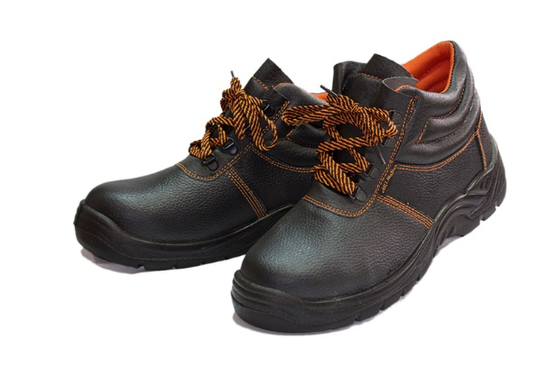
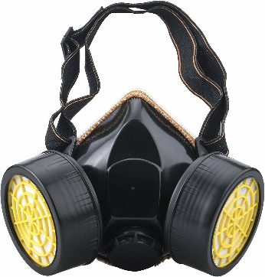
 |  |  |  |  |  |  |  |  |  |  | Очки
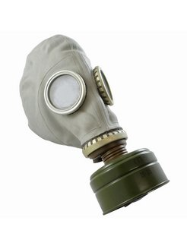
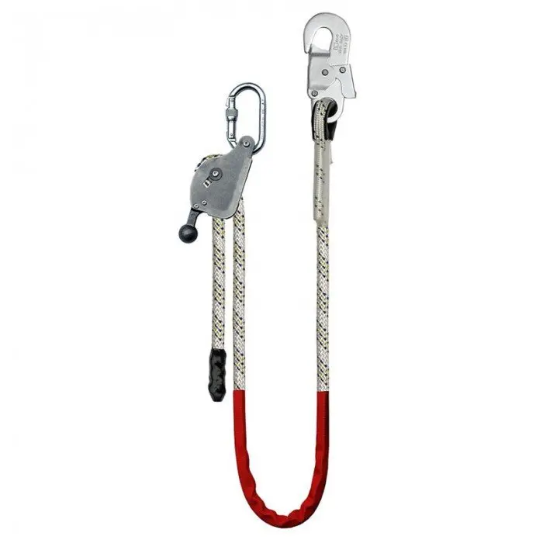
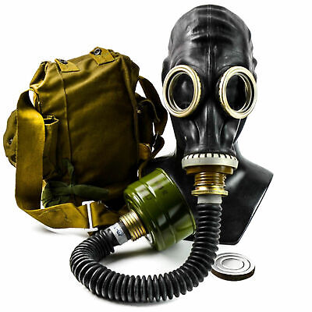

 |  |  | Ботинки
 |  |  |  |  |  | Респиратор
 |  |  |  |  |  |  |  | Противогаз

 |  |  |  |  |  |  |  |  |  | Шланговый противогаз |  |  | Стропы

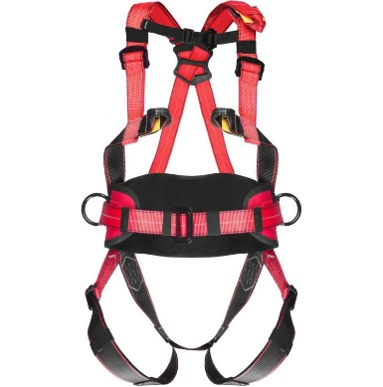
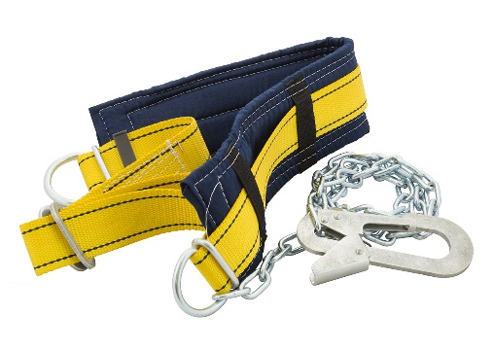
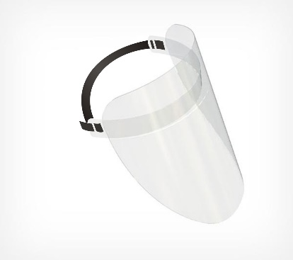
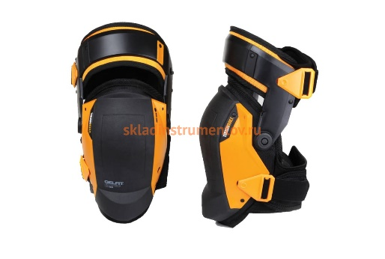

 |  |  |  | Защитный экран |  |  | Страховочная привязь
 |  |  |  |  |  |  |  |  | Страховочный пояс
 |  |  |  |  |  |  |  |  |  |  |  | Наколенники

